상품제안서
송월 프리미엄 선물세트(송월 뉴 컬러 무지40 + 스마트온도텀블러 500ml) | 상품코드: S45380

 |  |  |  |  |  |  | 02-713-8555 | www.synergygift.co.kr
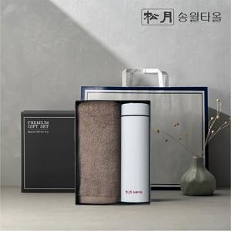 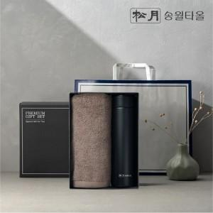 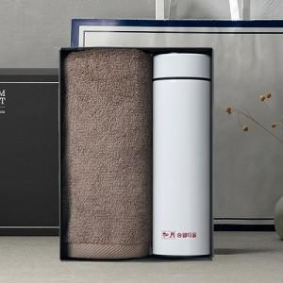

【상세/제작정보】 | <p><span style="font-size: 14pt;">※ 송월타올 - 실크(나염)1도 or 자수인쇄</span></p><p><span style="font-size: 14pt;">&nbsp; (자수인쇄는 기본20자 기준, 글자수, 난이도에 따라 추가비용 발생)</span></p><p><span style="font-size: 14pt;">​※&nbsp;​</span><span style="font-size: 14pt;">글라인더 - 레이저 or 필름전사인쇄</span>&nbsp;&nbsp;</p>

【인쇄/포장옵션】 | 실크, 레이저, 자수, DTF컬러필름 / 포장지포장

【공급단가】 | 수량 | 50~ | 100~ | 300~ | 1,000~ | 3,000~
*VAT별도 | 단가 | 11,050원 | 10,450원 | 9,940원 | 9,690원 | 9,520원

【상품 URL】 | https://www.synergygift.co.kr:443/src/goods_detail.php?gdno=45380

